Gobblin原理总结
Gobblin架构

 | https://gobblin.readthedocs.io/en/latest/Gobblin-Architecture/#gobblin-architecture-overview

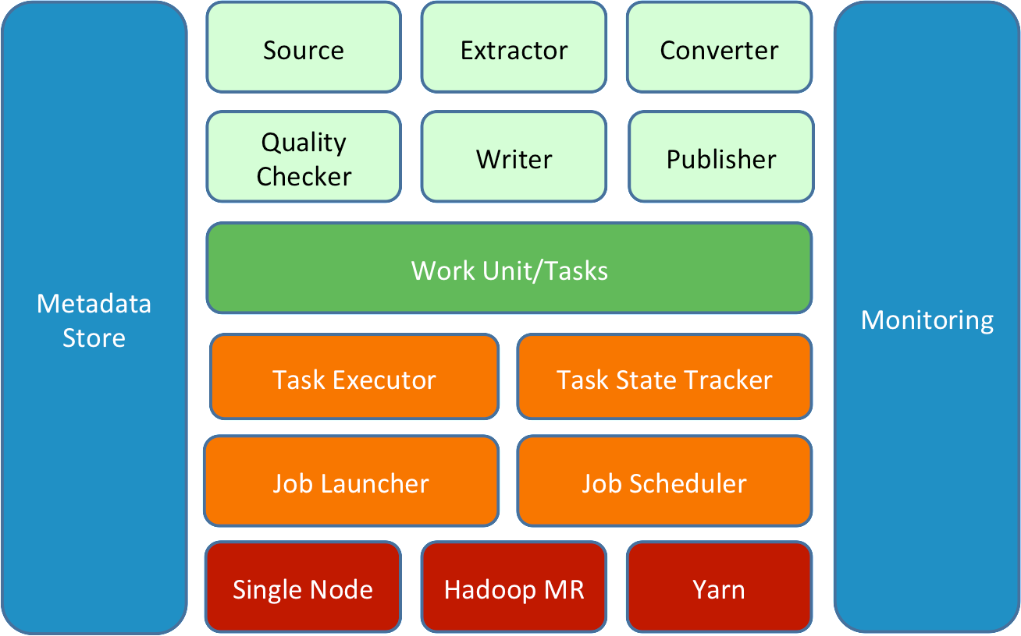

组件详解
 | https://gobblin.readthedocs.io/en/latest/Gobblin-Architecture/#gobblin-constructs
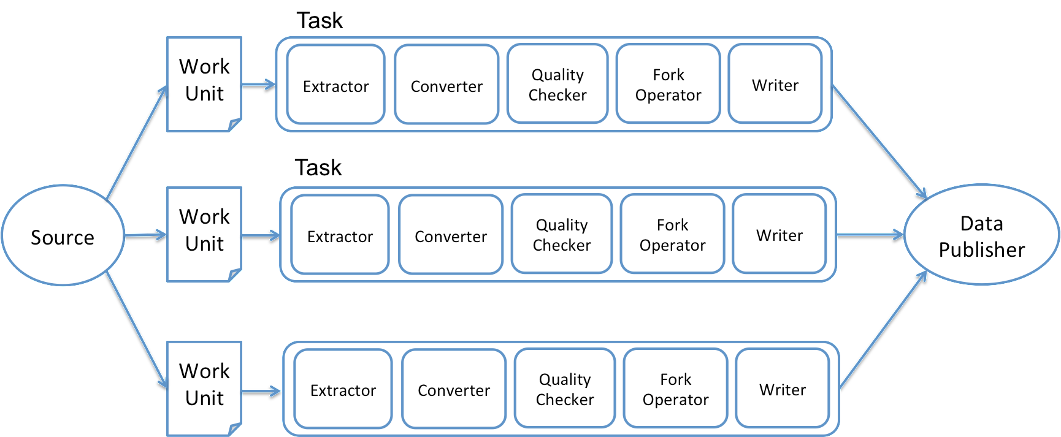

 | 1、Source and Extractor
 |  | Source在数据源和Gobblin之间起到适配器的作用，在工作开始阶段将任务划分为Work Unit，同时为其创建Extractor。
 |  | Extractor负责数据的实际读取工作。Gobblin内嵌了多种Source及Extractor适用于多种数据源
 | 2、Converter
 |  | a Converter converts an input schema to one output schema
 |  | Converter将数据类型转化为所需要的，如将Avro转为Byte[]，CSV转JSON等等。
 |  | 此组件为可选，亦可多选，多选时需注意排列顺序，前一个Converter的输出将作为下一个Convertor的输入。
 | 3、Quality Checker
 |  | Quality Checker用于保证数据质量，有两种类型，
 |  | 一种是基于Record的检查，决定Record是否可以进入下一个任务阶段，
 |  | 另一种是对Task输出的检查，决定Task输出是否可以Commit给Publisher。此组件为可选亦可多选
 | 4、Fork Operator
 |  | Fork Operator主要用于数据需要被写入多个不同的存储器或者以不同的格式写入同一个存储器的情况。
 |  | 它将数据分入不同的数据流，每一个数据流都由相应的Writer写入不同存储器或不同格式。此组件可选
 | 5、Data Writer
 |  | Writer按照配置将数据以指定格式写入指定位置作为Task的输出
 | 6、Data Publisher
 |  | 发布数据，通常是将数据从Task输出目录一定到配置文件指定的data.publisher.final.dir

 | 注：
 | 以上组件都可以自定义编写，同时进行自由组合，所以Gobblin具有较高的可扩展性和通用性

job执行流程

 | https://gobblin.readthedocs.io/en/latest/Gobblin-Architecture/#gobblin-job-flow
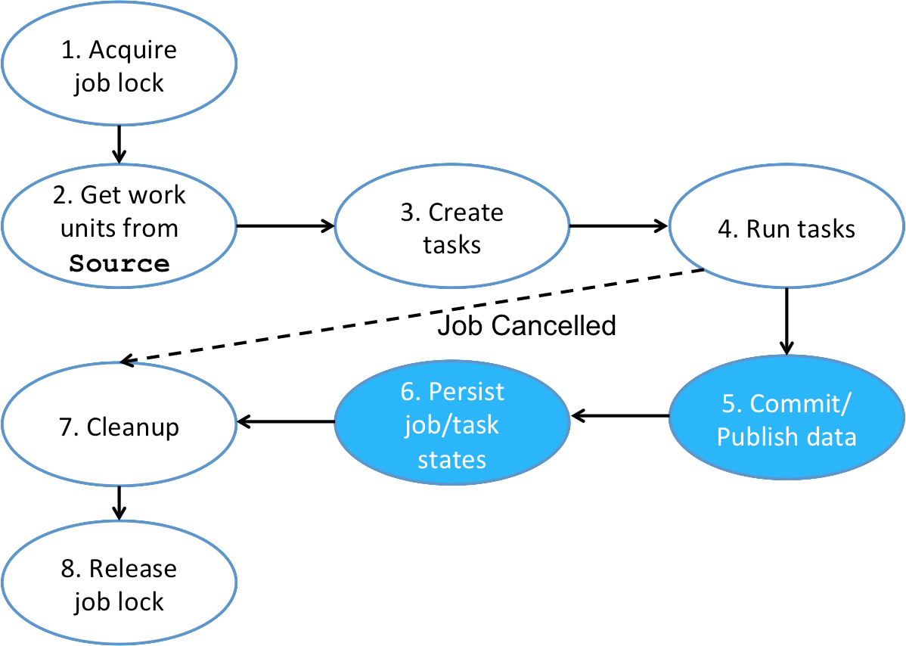

 | 1、Gobblin作业从获取作业锁的可选阶段开始，目的是防止下个相同的调度作业在Job尚未完成就开始执行
 |  | Gobblin作业从获取作业锁的可选阶段开始。这样做的目的是防止同一作业的下一次计划运行从开始到当前运行结束。
 |  | 此阶段是可选的，因为有些工作调度程序（如Azkaban）已经在执行此操作
 | 2、实例化Source，Source将数据抽取任务分解为一系列Work Unit，每个Unit对应一部分数据。同时，Source为每一个Unit指定Extractor用于从数据源获取数据
 |  | 该作业的下一步工作是创建在作业配置中指定的源类的实例。源负责将数据摄取工作划分为一组工作单元，每个工作单元表示从数据源提取部分数据的逻辑工作单元。
 |  | 源还负责为每个工作单元创建一个提取器。顾名思义，提取器实际上与数据源进行对话并从中提取数据。这种设计的原因是，
 |  | Gobblin的源代码是根据Hadoop的inputformat建模的，后者负责将输入划分为多个部分，并为每个部分创建一个记录阅读器
 | 3、Job为每一个Work Unit创建一个Task实际执行任务。
 |  | 从源给定的一组工作单元中，作业创建一组任务。任务是工作单元的运行时对应物，它表示工作的逻辑单元。
 |  | 通常，每个工作单元都会创建一个任务。但是，有一种特殊类型的工作单元称为多工作单元，它包装了可以为其创建多个任务的多个工作单元，每个包装的工作单元一个
 | 4、启动执行所创建的Task
 |  | 任务的执行方式和运行位置取决于部署设置。在单个节点上的独立模式下，任务在专用于该作业的线程池中运行，线程池的大小可根据每个作业进行配置。
 |  | 在Hadoop集群上的Hadoop MapReduce模式中，任务在映射器中运行（纯粹用作运行任务的容器）
 | 5、发布Task抽取到的数据
 |  | 在作业的所有任务完成后（成功或失败），如果可以，作业将发布数据。是否应发布提取的数据取决于任务状态和使用的JobCommitpolicy（可配置）。
 |  | 更具体地说，如果且仅当以下两个条件之一成立时，才应发布提取的数据：
 |  |  | jobCommitpolicy.commit在作业配置中指定“部分成功”。
 |  |  | jobcommitpolicy.commit在作业配置中指定了“完全成功”，并且所有任务都成功。
 | 6、持久化任务状态信息
 |  | 在发布提取的数据之后，作业将作业/任务状态保存到状态存储中。
 |  | 当作业的下一次计划运行开始时，它将加载上一次运行的作业/任务状态，以获取水印等内容，以便知道从何处开始。
 | 7、清除临时文件
 |  | 在执行期间，作业可能会创建一些临时工作数据，这些数据在作业完成后不再需要。因此，作业将在退出前清除这些临时工作数据。
 | 8、释放任务锁
 |  | 最后，作业的可选阶段是释放作业锁（如果在开始时获取）。这为同一作业的下一次计划运行提供绿灯以继续

部署架构

 |  | Gobblin的部署方式：Standalone、Hadoop MR、 Gobblin on YARN

 | Standalone Architecture
 |  | https://gobblin.readthedocs.io/en/latest/user-guide/Gobblin-Deployment/#standalone-architecture
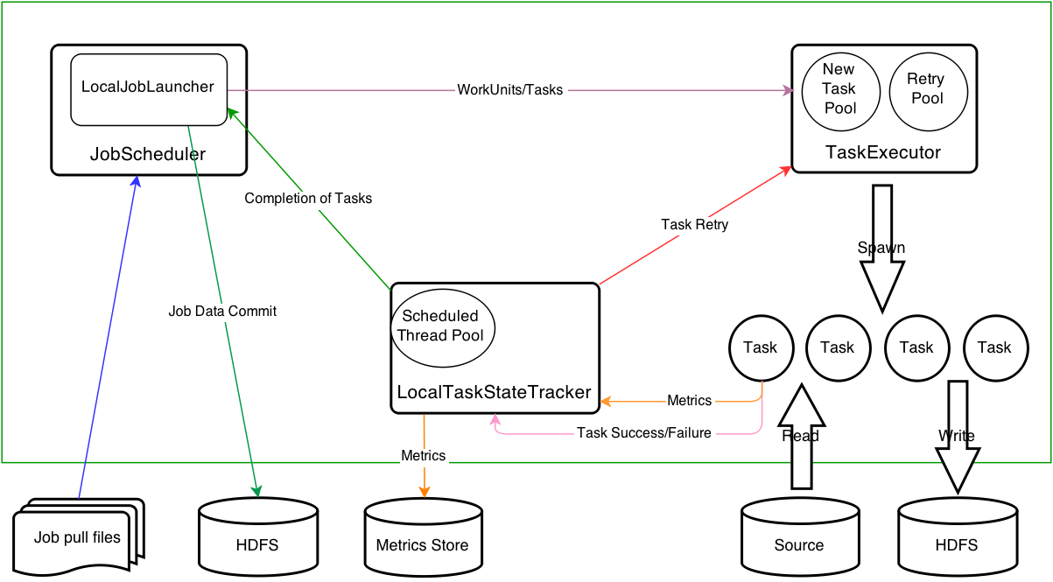

 |  | ​​​

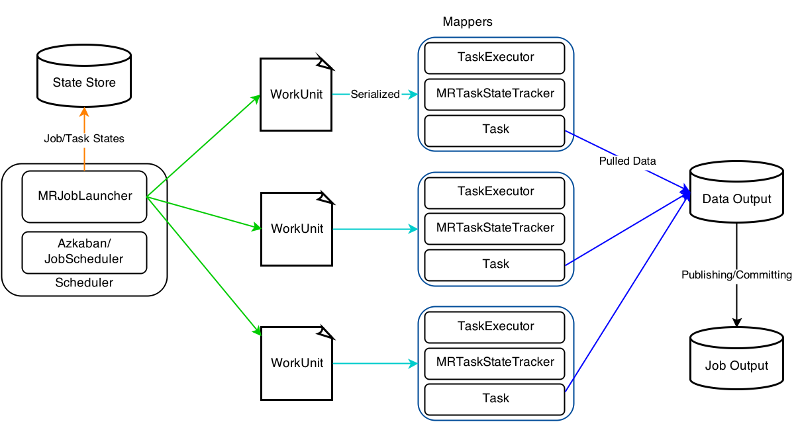
 | Hadoop MapReduce Architecture
 |  | https://gobblin.readthedocs.io/en/latest/user-guide/Gobblin-Deployment/#hadoop-mapreduce-architecture

 |  | ​​​

 | Gobblin on YARN Architecture
 |  | https://gobblin.readthedocs.io/en/latest/user-guide/Gobblin-on-Yarn/#architecture

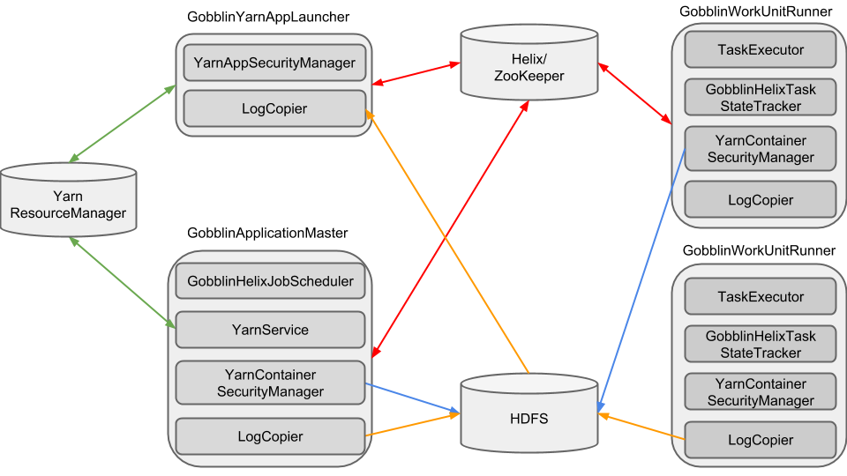

 | ​​​

Kafka-HDFS Ingestion

 |  | https://gobblin.readthedocs.io/en/latest/case-studies/Kafka-HDFS-Ingestion/

Sinks to HDFS ( Parquet formart)

 |  | 输出到 HDFS 的sink

 |  | https://gobblin.readthedocs.io/en/latest/sinks/ParquetHdfsDataWriter/

部分源码解析

 | source
 |  | 根据Hadoop的inputformat建模
 |  | KafkaSimpleSource
 |  |  | https://github.com/apache/incubator-gobblin/blob/master/gobblin-modules/gobblin-kafka-common/src/main/java/org/apache/gobblin/source/extractor/extract/kafka/KafkaSimpleSource.java
 |  | KafkaSimpleJsonExtractor
 |  |  | https://github.com/apache/incubator-gobblin/blob/master/gobblin-modules/gobblin-kafka-common/src/main/java/org/apache/gobblin/source/extractor/extract/kafka/KafkaSimpleJsonExtractor.java

 | converter
 |  | todo

 | sink & writer
 |  | DataWriterBuilder.java
 |  |  | https://github.com/apache/incubator-gobblin/blob/master/gobblin-api/src/main/java/org/apache/gobblin/writer/DataWriterBuilder.java

 |  | 输出parquet格式到hdfs的源码

 |  |  | https://github.com/apache/incubator-gobblin/blob/master/gobblin-modules/gobblin-parquet/src/main/java/org/apache/gobblin/writer/ParquetHdfsDataWriter.java

 |  |  | https://github.com/apache/incubator-gobblin/blob/master/gobblin-modules/gobblin-parquet/src/main/java/org/apache/gobblin/writer/ParquetDataWriterBuilder.java

 |  |  | ParquetDataWriterBuilder.java
 |  |  |  | 决定parquet文件怎么输出

 |  |  | public ParquetWriter<Group> getWriter(int blockSize, Path stagingFile) throws IOException { State state = this.destination.getProperties(); int pageSize = state.getPropAsInt(getProperty(WRITER_PARQUET_PAGE_SIZE), DEFAULT_PAGE_SIZE); int dictPageSize = state.getPropAsInt(getProperty(WRITER_PARQUET_DICTIONARY_PAGE_SIZE), DEFAULT_BLOCK_SIZE); boolean enableDictionary = state.getPropAsBoolean(getProperty(WRITER_PARQUET_DICTIONARY), DEFAULT_IS_DICTIONARY_ENABLED); boolean validate = state.getPropAsBoolean(getProperty(WRITER_PARQUET_VALIDATE), DEFAULT_IS_VALIDATING_ENABLED); String rootURI = state.getProp(WRITER_FILE_SYSTEM_URI, LOCAL_FS_URI); Path absoluteStagingFile = new Path(rootURI, stagingFile); CompressionCodecName codec = getCodecFromConfig(); GroupWriteSupport support = new GroupWriteSupport(); Configuration conf = new Configuration(); GroupWriteSupport.setSchema(this.schema, conf); ParquetProperties.WriterVersion writerVersion = getWriterVersion(); return new ParquetWriter<>(absoluteStagingFile, support, codec, blockSize, pageSize, dictPageSize, enableDictionary, validate, writerVersion, conf); }

 |  |  | import parquet.hadoop.ParquetWriter;
 |  |  |  | 说明是调用的hadoop的IO进行的写，类似outputformat

Confluent Kafka Connectors（开源）
Confluent Platform

kafka connect

 | http://docs.confluent.io/2.0.0/connect/connect-hdfs/docs/index.html

 | Kafka Connect是一种用于在Kafka和其他系统之间可扩展的、可靠的流式传输数据的工具

 | 本方案数据流程图

Kafka

Json

Kafka Connect

HDFS
Hive

 | 1、 启动kafka-connect

 |  | bin/connect-standalone.sh config/connect-standalone.properties config/connector1.properties

 |  | 配置参数：
 |  |  | 参数1： connect-standalone.properties
 |  |  |  | 启动模式：cluster 模式 还是 standalone模式

 |  |  | 参数2：connector.properties
 |  |  |  | connector的属性，本案指向HDFS 或者 Hive

 |  |  |  | name=hdfs-sink
 |  |  |  | connector.class=io.confluent.connect.hdfs.HdfsSinkConnector
 |  |  |  | tasks.max=1
 |  |  |  | topics=test_hdfs
 |  |  |  | hdfs.url=hdfs://localhost:9000
 |  |  |  | flush.size=3
 |  |  |  | format.class=io.confluent.connect.hdfs.json.JsonFormat
 |  |  |  | partitioner.class=io.confluent.connect.hdfs.partitioner.HourlyPartitioner

 |  |  |  | # partitioner.class=io.confluent.connect.hdfs.partitioner.TimeBasedPartitioner
 |  |  |  | # path.format=YYYY/MM/dd

 | 创建hive表 （Json 格式）

 |  | create external table if not exists phm_db.phm_table(
 |  | p_id string,
 |  | v_id string,
 |  | timestamp string,
 |  | signal_value string,
 |  | signal_name string,
 |  | header map<string,string> comment "header信息",
 |  | v map<string,string> comment "value信息"
 |  | )
 |  | row format serde 'org.apache.hive.hcatalog.data.JsonSerDe'
 |  | stored as textfile;

 |  | 查询
 |  |  | select
 |  |  | p_id
 |  |  | v_id
 |  |  | header['name'] as headerName,
 |  |  | from phm_table
 |  |  | where header['name'] = 'test4';

